Notas Gestion
Gobierno del Estado de Chihuahua
Notas a los Estados Financieros
Notas de Gestión Administrativa
Al 31 de marzo de 2026

Autorización e Historia
El 31 de enero de 1824, el Congreso Nacional expidió el acta constitutiva de la Federación, la cual organizó a la Nación bajo el Sistema Republicano, Representativo y Federal. Entre los Estados creados se contó el Estado Interno del Norte, constituido por las Provincias de Durango, Chihuahua y Nuevo México.
Seis meses más tarde, el 6 de julio 1824, el Soberano Congreso Constituyente decretó que Chihuahua fuera convertido en Estado de la Federación. El 8 de septiembre de ese mismo año se instaló su primer Congreso Constituyente, designando un Gobernador y la forma de gobierno republicana y federal con división de los poderes: Legislativo, Ejecutivo y Judicial.

Postura Fiscal

PANORAMA GENERAL DE LOS INGRESOS
Durante el periodo enero–marzo de 2026, el Estado de Chihuahua registró un desempeño favorable en la captación de ingresos, al observarse un nivel de recaudación superior al previsto en la Ley de Ingresos. Este comportamiento constituye un elemento central para evaluar la postura fiscal en materia de ingresos, ya que refleja la capacidad del Estado para generar recursos suficientes y oportunos para financiar sus obligaciones públicas.
Al cierre de marzo, los ingresos totales ascendieron a 37,321.1 millones de pesos, superando en 6,516.4 millones de pesos el monto estimado para el periodo, equivalente a 30,804.7 millones de pesos. Lo anterior representa un incremento relativo de 21.15% respecto a la meta programada.
Este resultado evidencia una posición fiscal favorable desde el componente de ingresos, al mostrar un sobrecumplimiento de las previsiones establecidas y una mayor disponibilidad de recursos durante el trimestre. Asimismo, fortalece la capacidad financiera de la entidad, al ampliar el margen de maniobra presupuestaria y contribuir a la estabilidad de las finanzas públicas estatales.

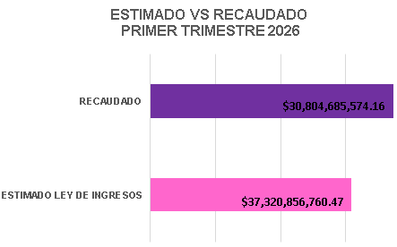

ESTRUCTURA DE LOS INGRESOS CONFORME AL CRI
La composición de los ingresos estatales, de acuerdo con el Clasificador por Rubros de Ingresos (CRI), se integra por:
Ingresos Propios
v Impuestos.
v Derechos.
v Productos.
v Aprovechamientos.
v Incentivos de Colaboración Fiscal.
Ingresos de Origen Federal
v Participaciones.
v Aportaciones.
Esta estructura permite contar con una base de ingresos diversificada, donde los ingresos propios constituyen un componente estratégico para fortalecer la autonomía financiera del estado.

DESEMPEÑO DE LOS INGRESOS PROPIOS
Los ingresos propios presentan un comportamiento positivo durante el primer trimestre de 2026, destacando su contribución al fortalecimiento de la recaudación estatal.
En particular, el rubro de impuestos registró un crecimiento de 9.56% respecto a lo programado, lo que refleja avances en la eficiencia del sistema recaudatorio.
Este desempeño se encuentra asociado a acciones orientadas al fortalecimiento de la administración tributaria, entre las que destacan:
v Modernización y ampliación de plataformas digitales de pago.
v Implementación de herramientas tecnológicas para fiscalización.
v Fortalecimiento de padrones de contribuyentes.
v Mejora en los procesos de atención y servicios fiscales.
En conjunto, estos factores han contribuido a consolidar un entorno de mayor cumplimiento y eficiencia recaudatoria.

ANÁLISIS POR RUBRO DE INGRESOS (CRI)
El desempeño de los ingresos muestra una evolución favorable, sustentada en el fortalecimiento de sus componentes estructurales y en la estabilidad de sus principales fuentes, lo que contribuye a la sostenibilidad de las finanzas públicas.
En particular, se identifican los siguientes elementos:
Impuestos: registran una trayectoria creciente, asociada a avances en la eficiencia administrativa y a la ampliación de la base contributiva, lo que fortalece la autonomía financiera, aunque su dinámica permanece vinculada al ciclo económico.
Derechos: mantienen un comportamiento predecible, en congruencia con la provisión continua de servicios públicos, consolidándose como un ingreso de carácter recurrente.
Aprovechamientos: presentan fluctuaciones vinculadas a factores específicos, predominantemente no recurrentes; sin embargo, en el periodo han complementado de forma favorable el nivel de ingresos sin incidir en su estabilidad estructural.
Incentivos de Colaboración Fiscal: muestran un desempeño estable durante el periodo y proyectan una trayectoria de fortalecimiento a partir de la mejora continua en la gestión recaudatoria.
Participaciones y Aportaciones: reflejan una evolución acorde con el entorno macroeconómico y la recaudación federal participable.
En conjunto, la composición de los ingresos evidencia una estructura equilibrada y en consolidación, con bases sólidas y capacidad de adaptación ante distintos escenarios económicos, lo que respalda una postura fiscal prudente y sostenible.

VARIACIONES RELEVANTES DE LOS INGRESOS
El incremento de 21.15% respecto a lo estimado responde a una combinación de factores que reflejan un fortalecimiento favorable en la posición fiscal del estado. Entre los principales elementos se acentúan:
El fortalecimiento de la recaudación estatal, impulsado por una mayor dinámica en los ingresos propios, lo que contribuye a una base financiera más sólida y con mayor capacidad de respuesta.
La mayor eficiencia en los procesos de cobro, derivada de mejoras en la gestión administrativa y en los mecanismos de control, que han permitido optimizar la captación de recursos.
La implementación de estrategias orientadas al cumplimiento, incluyendo acciones de fiscalización y facilidades administrativas, que han incentivado el pago oportuno y fortalecido la cultura contributiva.
Este resultado refleja una evolución positiva en la generación de ingresos, lo que amplía el margen de maniobra para la política pública y contribuye al fortalecimiento del equilibrio financiero. Asimismo, evidencia avances en la consolidación de capacidades recaudatorias y en la eficiencia institucional.
El desempeño observado sienta bases favorables para continuar fortaleciendo los ingresos estructurales y mantener una trayectoria fiscal responsable. En este contexto, el estado registra avances recaudatorios, respaldado por una gestión eficiente y una tendencia positiva en sus finanzas públicas.

INDICADORES DE DESEMPEÑO DE LOS INGRESOS
Con el fin de evaluar la solidez de la estructura de ingresos, se presentan los siguientes resultados:

En conjunto, los indicadores reflejan un desempeño favorable en la recaudación y una evolución positiva en la estructura de ingresos. Se observa un fortalecimiento de los ingresos propios y de la autonomía financiera, lo que contribuye a una mayor estabilidad y capacidad de respuesta de la hacienda pública.

ESTRATEGIA DE FORTALECIMIENTO DE LOS INGRESOS
En el marco de la política hacendaria estatal, se han implementado acciones orientadas a consolidar la recaudación y fortalecer los ingresos propios.
Objetivos.
v Incrementar de manera sostenida los ingresos propios.
v Posicionar al estado como referente en eficiencia recaudatoria.
v Fortalecer la cultura contributiva.
Estrategias.
v Expansión de plataformas digitales de pago.
v Uso de herramientas tecnológicas en fiscalización.
v Aplicación de incentivos fiscales estratégicos.
Metas.
v Incrementar la recaudación respecto al periodo anterior.
v Reducir tiempos de atención.
v Lograr que al menos el 60% de los ingresos propios se recauden mediante medios electrónicos.

POSTURA FISCAL EN MATERIA DE INGRESOS
La evolución observada en los ingresos durante el primer trimestre de 2026 permite sostener, que el Estado de Chihuahua mantiene una postura fiscal sólida y en proceso de fortalecimiento en materia de ingresos. Este comportamiento se explica por un nivel de recaudación que no solo ha cumplido, sino que ha superado las metas programadas, reflejando una planeación adecuada y una ejecución eficiente de la política recaudatoria.
...
I. Entorno Internacional.
1. Crecimiento de la economía mundial.
La economía mundial mantiene un crecimiento moderado, con una tendencia por debajo de su promedio histórico, de acuerdo con las proyecciones del Fondo Monetario Internacional. El crecimiento global se estima en torno a 3.1% para 2025 y 2026, lo que refleja una desaceleración estructural respecto a niveles previos a la pandemia.

Este comportamiento obedece a un entorno internacional caracterizado por tensiones geopolíticas, condiciones financieras restrictivas y menor dinamismo en el comercio internacional. Si bien la inversión en tecnología y el desarrollo de inteligencia artificial han contribuido a sostener la actividad económica, su impacto aún es limitado y se concentra principalmente en economías avanzadas.

En este contexto, el crecimiento global se considera moderado con riesgos a la baja, lo que implica un entorno de menor expansión económica, reducción en la demanda externa y posibles efectos indirectos sobre economías abiertas.

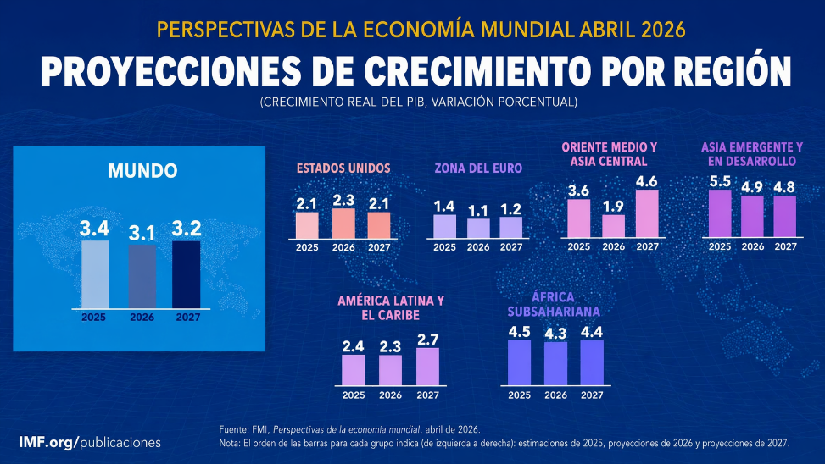

2. Inflación mundial.

La inflación global presenta una trayectoria descendente, aunque se mantiene por encima de los niveles objetivo de los principales bancos centrales. Se estima que la inflación se ubique en 4.1% en 2025, disminuya a 3.8% en 2026 y continúe su ajuste hacia 3.4% en 2027.

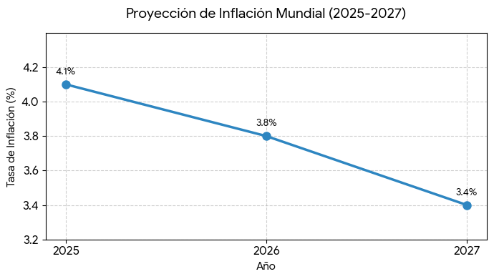

La desaceleración inflacionaria responde principalmente a la implementación de políticas monetarias restrictivas en economías desarrolladas, así como a la normalización gradual de cadenas de suministro. No obstante, persisten presiones inflacionarias asociadas a los precios de servicios, energía y alimentos.

En este sentido, el proceso de desinflación es gradual e incompleto, lo que implica la permanencia de tasas de interés en niveles elevados durante un periodo prolongado. Esta situación restringe el acceso al financiamiento, limita la inversión productiva y modera el crecimiento económico global.

3. Comercio internacional.

El comercio mundial muestra una desaceleración significativa, al pasar de un crecimiento estimado de 4.1% en 2025 a 2.6% en 2026, con una ligera recuperación prevista hacia 3.1% en 2027.

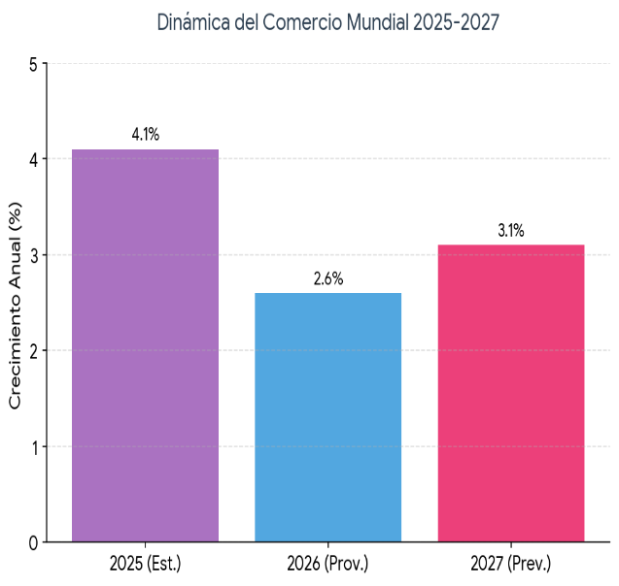

Esta dinámica refleja cambios estructurales en la economía global, incluyendo la fragmentación geopolítica, el incremento en barreras comerciales y la reconfiguración de cadenas de suministro mediante procesos de relocalización productiva. Estos factores han reducido la integración económica global y han impulsado una mayor regionalización del comercio.

No obstante, algunos sectores estratégicos, como la tecnología y los semiconductores, continúan mostrando un crecimiento acelerado, lo que evidencia una transformación en la composición del comercio internacional.

En este entorno, la desaceleración del comercio global limita el crecimiento económico, aunque también abre oportunidades para economías emergentes que logren integrarse en nuevas cadenas de valor.

4. Riesgos para la economía mundial.
...
En el contexto actual, la conducción de la política económica a nivel internacional se orienta a preservar la estabilidad macroeconómica y fortalecer las condiciones para un crecimiento sostenido. En este sentido, el Fondo Monetario Internacional recomienda a los gobiernos implementar estrategias enfocadas en la disciplina fiscal, el control de la inflación y el fortalecimiento institucional.
Adicionalmente, se subraya la necesidad de impulsar reformas estructurales orientadas a mejorar la productividad, fortalecer el entorno de negocios y promover la competitividad. Estas medidas son esenciales para consolidar un crecimiento económico sostenible en el largo plazo, particularmente en un entorno global caracterizado por alta volatilidad e incertidumbre.
En conjunto, la implementación de estas políticas permite mitigar riesgos macroeconómicos, fortalecer la confianza de los inversionistas y generar condiciones más favorables para el desarrollo económico sostenido.

7. Riesgo crítico: petróleo y conflictos geopolíticos.
El principal riesgo para la economía global se asocia a la evolución de los conflictos geopolíticos en Medio Oriente, debido a su impacto directo sobre los mercados energéticos. La incertidumbre en esta región puede generar incrementos en el precio del petróleo, afectando la estabilidad económica internacional.
El encarecimiento del petróleo actúa como un shock inflacionario global, al elevar los costos de producción y transporte, reducir el consumo y limitar el crecimiento económico. En este contexto, el Fondo Monetario Internacional plantea que, dependiendo de la magnitud del incremento en los precios energéticos, el crecimiento mundial podría desacelerarse desde niveles cercanos a 3.1% en un escenario base, hasta alrededor de 2.0% en un escenario severo, acompañado de presiones inflacionarias superiores al 6%.
El impacto es heterogéneo entre regiones: Europa presenta mayor vulnerabilidad por su dependencia energética, Estados Unidos muestra mayor resiliencia al ser productor de energía, y las economías emergentes enfrentan mayores niveles de volatilidad, debido a presiones inflacionarias importadas y restricciones en su margen de política económica.
En conjunto, el comportamiento del precio del petróleo se configura como un factor crítico que puede amplificar los riesgos macroeconómicos globales, afectando simultáneamente la inflación, el crecimiento y la estabilidad financiera.

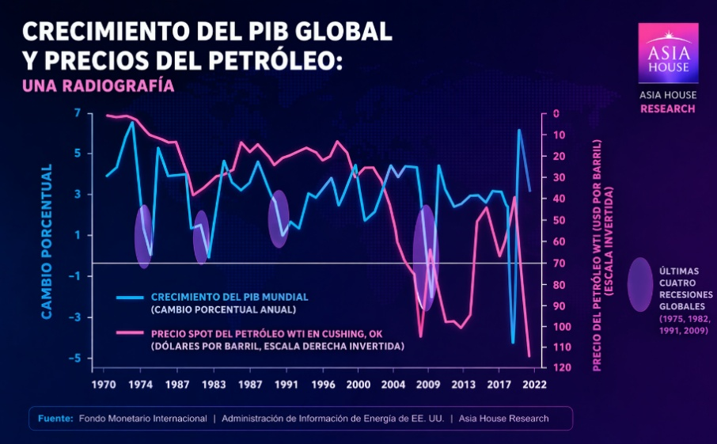

II. Entorno Nacional.
1. Panorama general.
La economía mexicana presenta un escenario de crecimiento moderado, acompañado de presiones inflacionarias persistentes y condiciones financieras que continúan siendo restrictivas. De acuerdo con la Encuesta sobre las Expectativas de los Especialistas en Economía del Sector Privado del Banco de México, las previsiones para 2026 apuntan a un crecimiento del PIB cercano a 1.49%, inflación general alrededor de 4.0%, tipo de cambio estimado en 18.10 pesos por dólar y tasa de fondeo cercana a 6.50% al cierre del año.

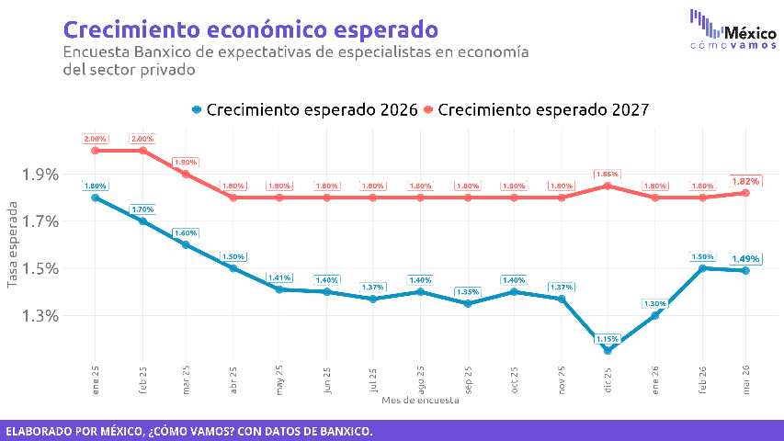
En este contexto, la economía nacional transita por una fase de desaceleración relativa, en la que el consumo, la inversión y la actividad productiva enfrentan un entorno de mayor cautela. Si bien se observa estabilidad en variables como el tipo de cambio, la inflación continúa por encima del objetivo de Banco de México, lo que limita el margen para una relajación monetaria más acelerada.
Este entorno implica que el crecimiento económico moderado puede limitar el dinamismo de la recaudación asociada a la actividad productiva y al consumo. Asimismo, las tasas de interés elevadas mantienen presión sobre el costo financiero, mientras que la inflación persistente puede incrementar costos operativos y afectar el poder adquisitivo de los hogares.

2. Inflación.
La inflación en México se prevé por encima del objetivo del 3% del banco central durante 2026, con una estimación cercana a 4.2%, mientras que para 2027 se anticipa una moderación hacia niveles de 3.8%, de acuerdo con la Encuesta sobre las Expectativas de los Especialistas del Banco de México.

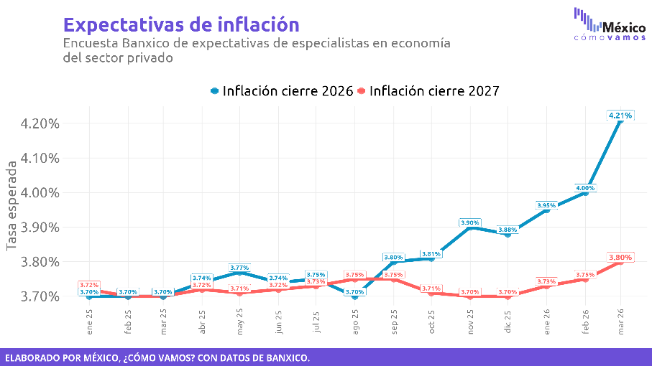
La inflación subyacente, que excluye componentes volátiles y refleja la tendencia de mediano y largo plazo, se mantiene en niveles similares, lo que evidencia una persistencia en las presiones inflacionarias. Este comportamiento sugiere que los choques inflacionarios no son únicamente transitorios, sino que continúan incorporándose en la formación de precios.
Entre los principales factores que explican esta dinámica destacan el encarecimiento de alimentos y servicios, así como ajustes en precios de energéticos y presiones externas asociadas a la volatilidad en los mercados internacionales. Estos elementos han contribuido a mantener la inflación en niveles elevados, pese a la postura restrictiva de la política monetaria.
La persistencia inflacionaria tiene efectos directos sobre la economía real y las finanzas públicas. Por un lado, erosiona el poder adquisitivo de los hogares, lo que puede moderar el consumo privado y, en consecuencia, afectar la recaudación vinculada a la actividad económica. Por otro, condiciona la política monetaria, obligando al banco central a mantener tasas de interés elevadas por un periodo prolongado, lo que incrementa el costo del financiamiento y limita la inversión.
En conjunto, este entorno inflacionario configura un escenario de presión sobre el crecimiento económico y los ingresos públicos, al tiempo que introduce rigidez en las condiciones financieras del país.

3. Tipo de cambio.

Se prevé un tipo de cambio relativamente estable con una depreciación gradual, pasando de 18.1 pesos por dólar en 2026 a 19.1 en 2028, de acuerdo con el Banco de México.

Esta trayectoria refleja la solidez de los fundamentos macroeconómicos y la confianza de los mercados, aunque el tipo de cambio continúa expuesto a riesgos externos como cambios en la política monetaria internacional, variaciones en los precios del petróleo y episodios de volatilidad financiera.

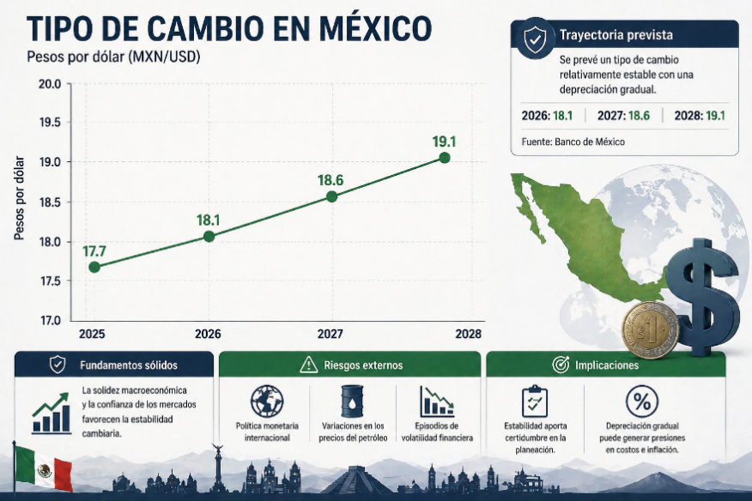
En términos financieros, esta estabilidad aporta certidumbre en la planeación, pero una depreciación gradual puede generar presiones en costos e inflación.

4. Tasas de interés.

Se espera que las tasas de interés permanezcan en niveles elevados durante 2026, con una estimación de la tasa de referencia cercana a 6.45%, manteniéndose prácticamente sin cambios en 2027.

Este nivel responde a la necesidad de controlar la inflación y preservar la estabilidad macroeconómica. Si bien se anticipa un proceso gradual de reducción en los próximos años, las condiciones financieras seguirán siendo restrictivas en el corto plazo.

El mantenimiento de tasas elevadas implica un mayor costo del financiamiento tanto para el sector público como privado, lo que puede limitar la inversión y el crecimiento económico.

5. Sector externo.
...
Asimismo, se señalan obstáculos para la actividad empresarial, tales como la infraestructura insuficiente, la burocracia y el entorno de inseguridad, los cuales afectan la competitividad y la atracción de inversiones.

Estos factores estructurales limitan el potencial de crecimiento del país y generan un entorno de incertidumbre que impacta las decisiones de inversión.

7. Confianza del consumidor.

El Indicador de Confianza del Consumidor se ubicó en 44.1 puntos en marzo de 2026, registrando una ligera disminución mensual y una caída más significativa en comparación anual.

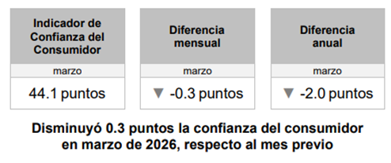

Este comportamiento refleja una percepción menos favorable del entorno económico nacional, lo que incide directamente en las decisiones de consumo de los hogares.

La disminución en la confianza del consumidor sugiere una posible desaceleración en el gasto interno, lo cual puede afectar el crecimiento económico en el corto plazo.

8. Consumo privado.

El consumo privado presenta un comportamiento mixto al inicio de 2026. En términos mensuales, se registró una caída de 1.6%, mientras que en su comparación anual muestra un crecimiento de 2.7%.
...
El estado de Chihuahua registró una recuperación en la generación de empleo durante el primer trimestre de 2026, reflejando un comportamiento favorable en el mercado laboral. En este periodo, se generaron 8,353 nuevos empleos formales, lo que representa un incremento del 71% en comparación con el mismo periodo de 2025, evidenciando una aceleración en la dinámica de creación de puestos de trabajo.

De manera particular, durante el mes de marzo se registró la generación de 2,031 empleos nuevos, lo que confirma una tendencia de crecimiento sostenido al cierre del trimestre y una mayor fortaleza en la absorción de mano de obra por parte de los sectores productivos.

Este desempeño es consistente con una reactivación de la actividad económica estatal, en la que el crecimiento del empleo formal contribuye al fortalecimiento de la masa salarial, incide positivamente en el consumo interno y amplía la base de contribuyentes. En este contexto, la evolución favorable del mercado laboral se traduce en condiciones más propicias para la generación de ingresos vinculados a la actividad económica.

Adicionalmente, el nivel de empleo formal en la entidad se mantiene por encima de los 963 mil trabajadores afiliados, de acuerdo con registros del IMSS, lo que consolida una base laboral sólida y refuerza la estabilidad económica del estado.

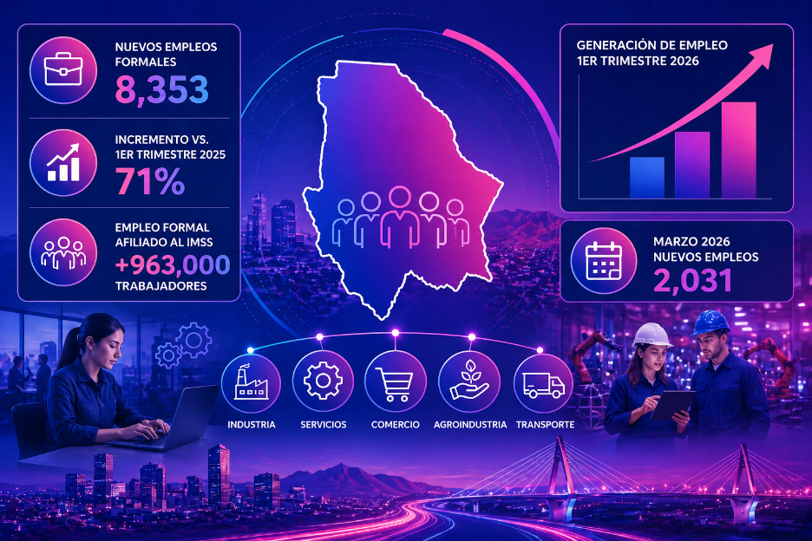

3. Inflación estatal.

En marzo de 2026, la inflación anual en la ciudad de Chihuahua se ubicó en 3.9%, mientras que a nivel estatal fue de 3.7%, situándose por debajo del promedio nacional. Si bien se observa una tendencia al alza en los precios, este comportamiento refleja un entorno inflacionario relativamente más estable en comparación con el contexto nacional.

La menor presión inflacionaria contribuye a preservar el poder adquisitivo de los hogares y favorece condiciones más estables para el consumo interno. Asimismo, este diferencial respecto al nivel nacional permite que la economía estatal mantenga un mayor equilibrio en sus variables económicas, mitigando parcialmente los efectos de choques externos sobre los precios.
...
En este sentido, la economía estatal no solo muestra signos de recuperación, sino que evidencia un proceso de consolidación que fortalece sus fundamentos estructurales y amplía su potencial de crecimiento en el mediano plazo. Este entorno favorable se traduce en condiciones sólidas para la generación sostenida de ingresos públicos, respaldadas por una actividad económica dinámica, diversificada y con perspectivas positivas de continuidad.

EVOLUCIÓN DE LOS INGRESOS PRESUPUESTARIOS
AL PRIMER TRIMESTRE 2026

Durante el primer trimestre del ejercicio fiscal 2026, los ingresos presupuestarios registraron un comportamiento favorable en comparación con lo estimado en la Ley de Ingresos, alcanzando un total de 37,320.86 millones de pesos. Este resultado representa un incremento del 21%, equivalente a 6,515.17 millones de pesos adicionales respecto a lo programado.

En términos de su composición, los ingresos se integraron por diversas fuentes, donde las participaciones federales representaron el 29% del total, los ingresos propios un 27%, las aportaciones federales el 24%, los ingresos por financiamiento el 17% y los convenios federales el 3%.

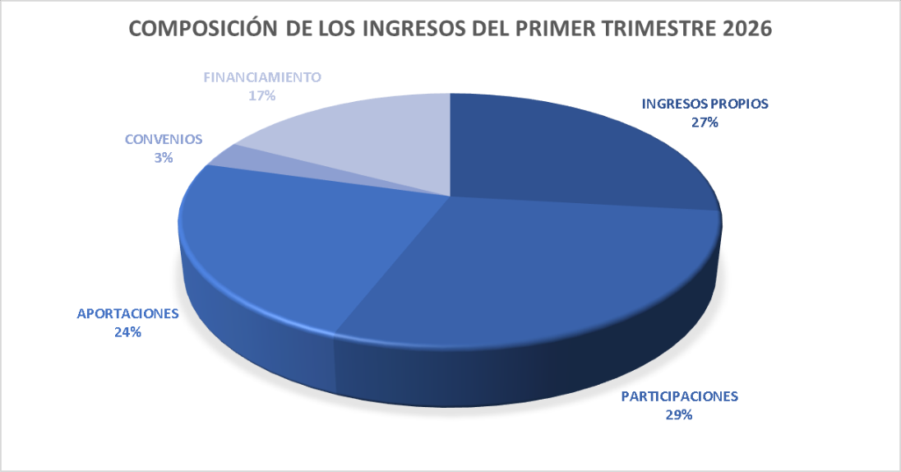

En este contexto, los ingresos propios ascendieron a 10,017.03 millones de pesos, mostrando un desempeño favorable durante el periodo. Al interior de este rubro, los impuestos estatales registraron una recaudación de 3,463.10 millones de pesos, lo que significó un incremento del 9.6%, impulsado principalmente por el comportamiento del Impuesto sobre Nóminas y Asimilables.

Por su parte, los derechos estatales generaron ingresos por 4,027.12 millones de pesos, destacando la recaudación asociada a la Revalidación Vehicular, con una mayor concentración durante el mes de febrero. Los productos aportaron 54.71 millones de pesos, mientras que los aprovechamientos alcanzaron 2,013.44 millones de pesos.

Asimismo, los ingresos por incentivos derivados de la colaboración fiscal sumaron 458.67 millones de pesos, contribuyendo al desempeño general del rubro y complementando la captación de ingresos propios.

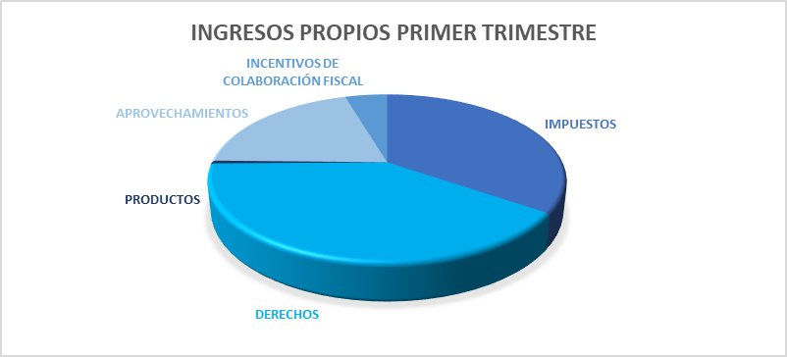

En cuanto a las demás fuentes de ingreso, las participaciones federales registraron ingresos por 10,845.71 millones de pesos, en tanto que las aportaciones federales registraron 8,768.73 millones de pesos, lo que representó un incremento del 6% respecto a lo estimado. Por su parte, los convenios federales generaron ingresos por 1,236.51 millones de pesos, mostrando un crecimiento del 19%, mientras que los ingresos derivados de financiamiento alcanzaron 6,452.87 millones de pesos.

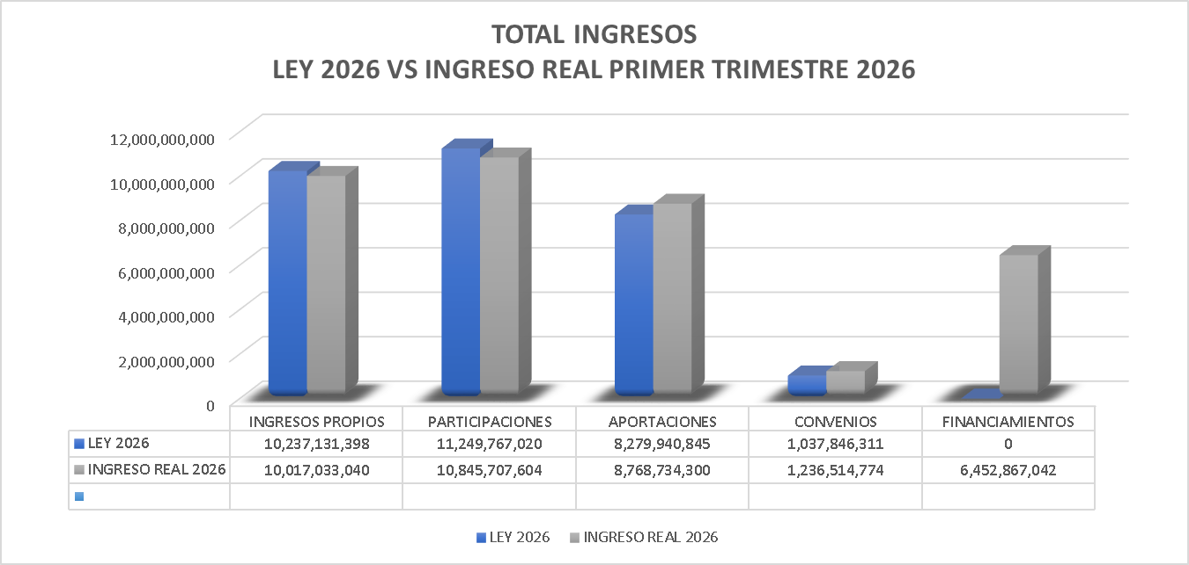

Gastos Presupuestarios

El registro de los gastos presupuestarios que emite El Gobierno del Estado de Chihuahua, se apega a lo establecido en la Ley de Contabilidad Gubernamental, Lineamientos emitidos por el Consejo Nacional de Armonización Contable y demás disposiciones que establecen las diversas instancias que tienen injerencia en esta materia.
Estos informes expresan las transacciones y operaciones económicas realizadas por las diferentes Entes Públicos, bajo los criterios de objetividad, equidad, austeridad, racionalidad, trasparencia y rendición de cuentas.
Dicha información se presenta de la siguiente manera:

1.- Información Presupuestal
2.- Información Programática
3.- Información de Disciplina Financiera
4.- Otra Información Presupuestaria

Estabilidad Presupuestaria

El gasto público está encauzado en un escenario de estricta austeridad, a través de la implementación de las medidas tendientes a fomentar la optimización en la aplicación de los recursos.
Con estas medidas se garantizarán las finanzas públicas sanas, logrando de esta manera un gasto ordenado, en donde se le da especial atención a los que menos tienen, alcanzando un desarrollo integral, independientemente de las condiciones económicas.

Prioridades de Gasto

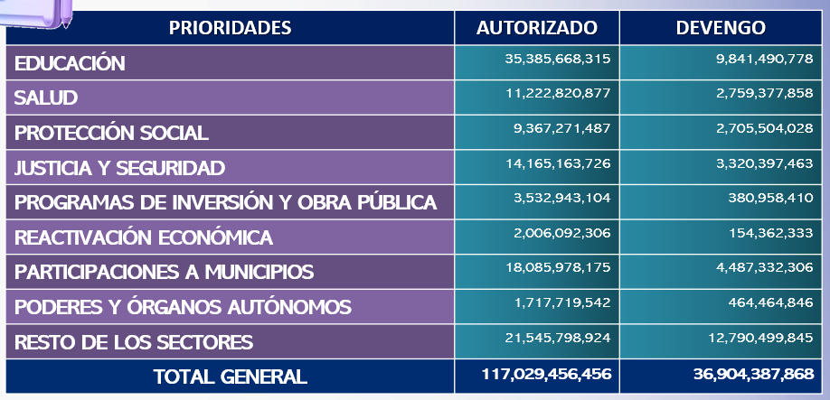

Clasificación por Objeto del Gasto

Permite identificar con claridad y transparencia los bienes y servicios que se adquieren, las transferencias que se realizan y las aplicaciones previstas en el presupuesto, facilita el ejercicio del control interno y externo de las transacciones de los entes públicos, promueve el desarrollo y aplicación de los sistemas de programación y gestión del gasto público.

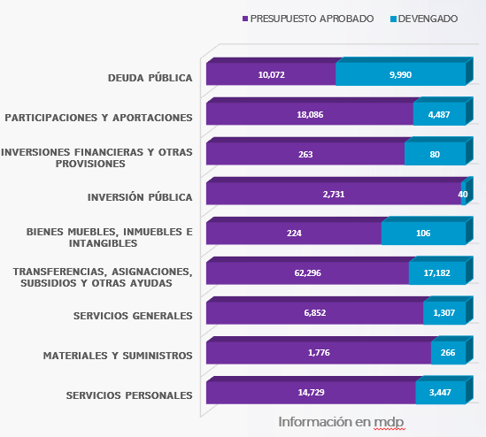

Clasificación por Eje Rector

El Plan Estatal de Desarrollo es el instrumento legal que describe el rumbo en que sociedad y gobierno coordinarán esfuerzos, recursos, voluntad e inteligencia para construir y garantizar el bienestar y las oportunidades para todas y todos sus habitantes.

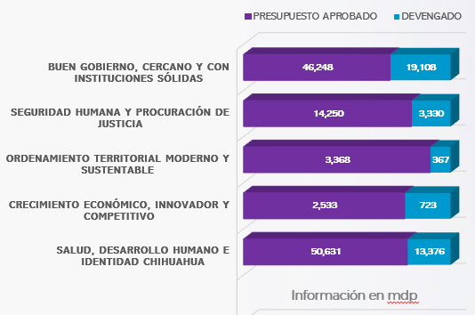

Organización y Objeto Social
En conformidad a la Constitución Política del Estado de Chihuahua en sus artículos que se transcriben a continuación:

ARTÍCULO 4°. En el Estado de Chihuahua, toda persona gozará de los derechos reconocidos en la Constitución Federal, los Tratados Internacionales en materia de derechos humanos, celebrados por el Estado Mexicano y en esta Constitución. Queda prohibida toda discriminación y cualquier tipo de violencia, por acción u omisión, motivada por origen étnico o nacional, el género, la edad, las discapacidades, la condición social, las condiciones de salud, la religión, las opiniones, las preferencias sexuales, el estado civil o cualquier otra que atente contra la dignidad humana y tenga por objeto anular o menoscabar los derechos y libertades de las personas.
Toda persona tiene derecho al acceso, disposición y saneamiento de agua para consumo personal y doméstico en forma suficiente, salubre, aceptable y asequible. El Estado garantizará este derecho y la ley definirá las bases, apoyos y modalidades para el acceso y uso equitativo y sustentable de los recursos hídricos, estableciendo la participación de los municipios, así como la participación de la ciudadanía para la consecución de dichos fines.
Todos los habitantes del Estado tienen derecho a acceder en igualdad de oportunidades a los beneficios del desarrollo social. Corresponde a los poderes públicos promover las condiciones para que la libertad y la igualdad de la persona y de los grupos en que se integra, sean reales y efectivas; y remover los obstáculos que impidan o dificulten su plenitud. Es derecho de todo habitante del Estado de Chihuahua, el aprovechamiento de las fuentes renovables de energía solar, eólica y cualquier otro tipo de energía proveniente de sustancias orgánicas, para la generación de energía para el autoabastecimiento en los términos que establezca la ley en la materia.
ARTICULO 143. Todo habitante del Estado en edad escolar, tiene derecho a recibir la educación preescolar, primaria, secundaria y media superior, las cuales tendrán el carácter de obligatorias y se impartirán gratuitamente en los planteles Oficiales, de acuerdo con la ley de la materia.
ARTICULO 155. Todos los habitantes del Estado tienen derecho a la protección de la salud. La salud pública estatal estará a cargo del Ejecutivo, por conducto de la dependencia que determine su ley orgánica.
...
i. Provisiones- A partir de junio de 2022 se registra el pasivo de servicios personales de los conceptos de Gratificacion Anual y Prima Vacacional de los empleados.
Se registra provision por concepto de demandas por 51,055,814.92 en diciembre 2022, el saldo al 31 de marzo de 2026 es de 94,054,961.19

j. Bienes Inmuebles- En diciembre de 2022 se dieron de baja los bienes inmuebles que forman parte del patrimonio arqueológico, artístico e histórico del Instituto Nacional de Antropología e Historia por un valor de 139,415,331.00

k. Estimacion Cuentas Incobrables- Se realiza estimacion para cuentas incobrables por derechos a recibir efectivo o equivalentes por 1,302,002,628.38 en diciembre 2022, el saldo al 31 de marzo de 2026 es de 1,278,087,095.81

Reporte Analítico del Activo

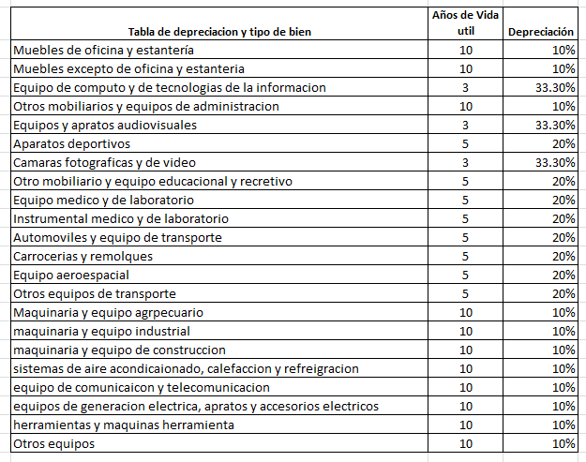

Información sobre la Deuda y el Reporte Analítico de la Deuda

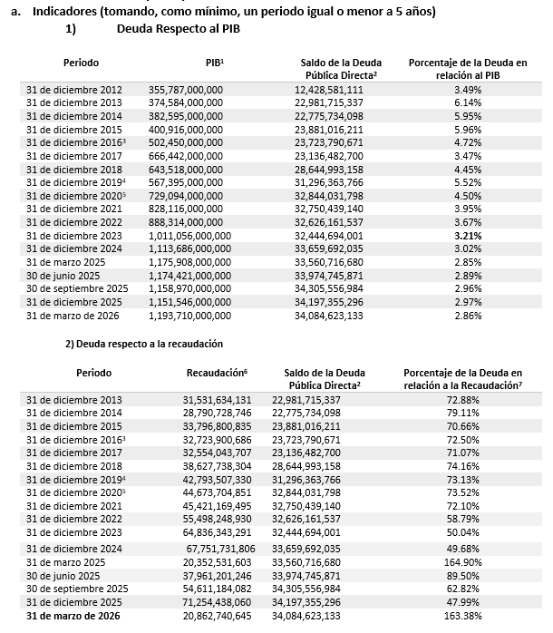

[1] Información del PIB Estatal, precios corrientes, obtenidos del Prontuario Estadístico de marzo 2026de la Secretaria de Innovación y Desarrollo Económico.
[2] Únicamente se considera la Deuda Directa contratada con instituciones financieras de crédito a largo plazo.
[3] El incremento de la deuda a diciembre del 2018 se debe a una reclasificación principalmente por sugerencia de la ASF en relación al Crédito contratado en el 2016 de $6,000 mdp el cual era considerado Deuda Contingente por lo que actualmente se reclasifico a Deuda Directa. Sin considerar esta reclasificación, el monto sería de $22,850,803,557.00, un porcentaje de la deuda en relación al PIB del 3.55%.
[4] El incremento a diciembre del 2019 se debe a una reclasificación por el refinanciamiento de la deuda en relación a las Emisiones Bursátiles de ISN el cual era considerado Deuda Contingente, así mismo, se refinancio el valor nominal correspondiente a los Bonos Cupón Cero contratados con Banobras, el cual anteriormente se consideraba el resultado de la disminución del valor nominal menos el valor de mercado de dichos bonos, lo que genera una diferencia contable registrada en relación al saldo con respecto al valor nominal.
[5] El incremento del 2019-2020 se debe a una reclasificación por el refinanciamiento de la deuda en relación a las Emisiones Bursátiles de Peaje, dentro del Fideicomiso F-80672, correspondiente a las emisiones con clave CHIHCB13 y CHIHCB13-2, el cual era considerado Deuda Contingente y pasó a deuda directa.
[6] La recaudación corresponde a los ingresos propios, sin embargo, de acuerdo a la Ley de Disciplina Financiera de las Entidades Federativas y los Municipios conforme al Reglamento del Sistema de Alertas considera los Ingresos de Libre Disposición.
[7] El saldo de la deuda para los periodos anteriores al ejercicio fiscal 2019, debe de actualizarse e incorporar el saldo de las emisiones bursátiles de peaje, emisiones bursátiles del ISN y el saldo conforme al valor de mercado de los Bonos cupón cero, esto para poder hacer un análisis comparativo de la deuda y la recaudación. En este sentido la deuda para los periodos del 2016,2017 y 2018 corresponden a $34,229,252,479 , $33,611,101,387 y $32,844,031,798. Por lo que el porcentaje de la deuda con relaciona a la recaudación seria: 104.60%, 103.25% y 85.17% correspondientemente, por lo que se ha visto un decremento en la deuda del Estado adicional al incremento a la recaudación.

Valor Gubernamental o Instrumento Financiero
Perfil de la Deuda Pública Estatal actualizada a la fecha de 31 de marzo de 2026
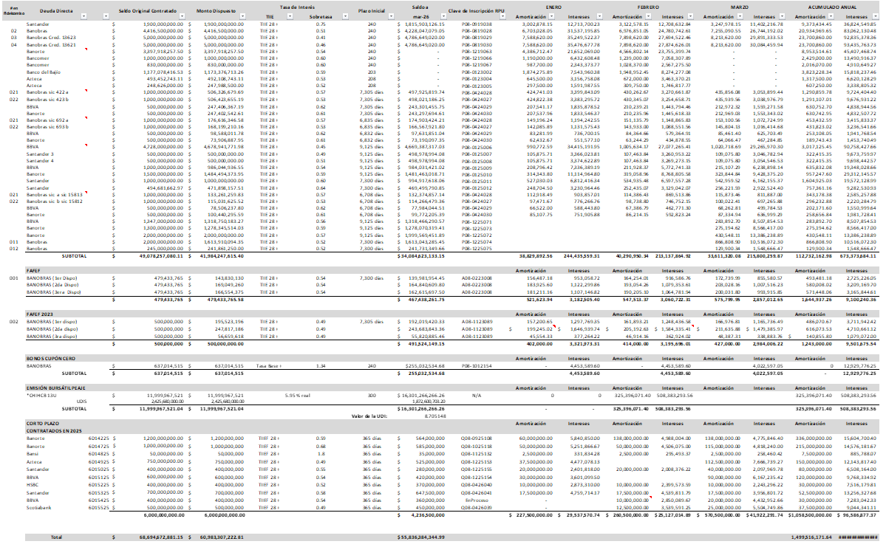

Calificaciones Otorgadas
Actualmente el Estado tiene contratadas a HR Ratings y Fitch Ratings para la calificación crediticia del Estado, las cuales tienen la calificación de A, el 16 de abril de 2025 HR Ratings revisó al alza la calificación de HR A a HR A + y modificó la Perspectiva de Positiva a Estable al Estado y la calificadora fitch Ratings en agosto 2024 subió la calificación nacional de largo plazo del estado de Chihuahua de ‘BBB+(mex)’a ‘A-(mex)’. La Perspectiva se mantuvo Positiva. Una de las medidas a mediano y largo plazo se fundamenta en el continuar con los altos recursos correspondientes a los ingresos propios por arriba de la media con respecto a las demás entidades, así como la disminución de las disposiciones de obligaciones a corto plazo.
...

